Tudo em Informática
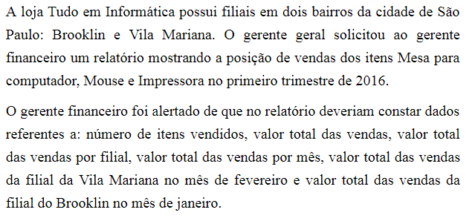
TUDO EM INFORMÁTICA - Vendas 1º Trimestre 2015
Filial | Mês | Produto | Quantidade | Valor Unitário | Valor Total
Vila Mariana | Janeiro | Mesa para computador | 56 | R$ 230.00
Vila Mariana | Janeiro | Mouse | 134 | R$ 23.80
Brooklin | Janeiro | Mesa para computador | 23 | R$ 247.00
Vila Mariana | Janeiro | Impressora | 12 | R$ 299.00
Brooklin | Janeiro | Impressora | 45 | R$ 250.00
Vila Mariana | Fevereiro | Mesa para computador | 56 | R$ 220.00
Brooklin | Fevereiro | Mesa para computador | 7 | R$ 210.00
Vila Mariana | Fevereiro | Mouse | 22 | R$ 25.00
Vila Mariana | Fevereiro | Impressora | 14 | R$ 250.00
Brooklin | Fevereiro | Mouse | 3 | R$ 20.00
Brooklin | Março | Mesa para computador | 21 | R$ 220.00
Vila Mariana | Março | Mesa para computador | 18 | R$ 230.00
Vila Mariana | Março | Mouse | 33 | R$ 20.00
Brooklin | Março | Impressora | 22 | R$ 299.00

RESUMO DO TRIMESTRE
Número de itens vendidos:
Valor total de vendas:
Valor total Vila Mariana:
Valor total Brooklin:
Valor total Janeiro:
Valor total Fevereiro:
Valor total Março:
Valor Vila Mariana em Fevereiro:
Valor Brooklin em Janeiro:

Função MULT
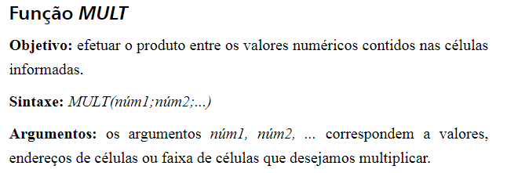

Função SOMARPRODUTO
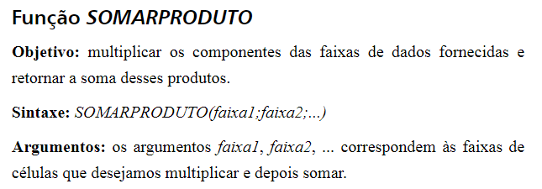

Função SOMASE
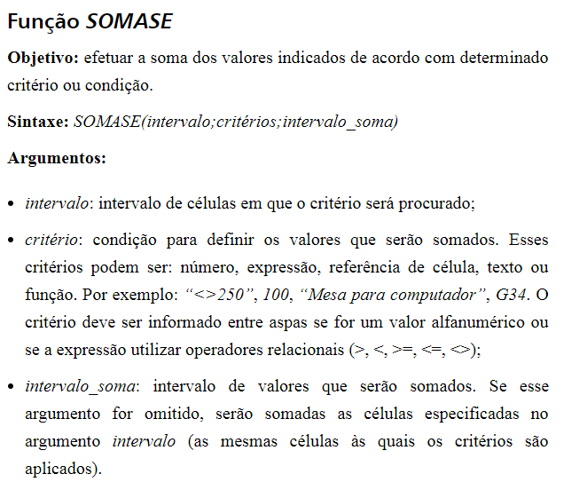

Função SOMASES
